www.jpwindow.com
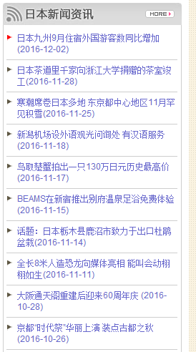
www.jpwindow.com | 一： | 修改标题描述： | 标题：日本旅游,日本信息中文门户网,自由行,任我行,日本民宿,日本WiFi租赁,全国热线：400-666-0758 -日本之窗
 |  |  | 描述：日本之窗,日本旅游,日本信息中文门户网,全国热线:400-666-0758. 日本手机租赁4.0元起,日本WiFi租赁,日本民宿,日本旅游线路预订,铁路周游券预订,翻译,导游预约,咨询电话:021-62770758, www.jpwindow.com

 | 二： | 网站底部的单向友情链接删除一下，权重输出过来，不利于站点优化
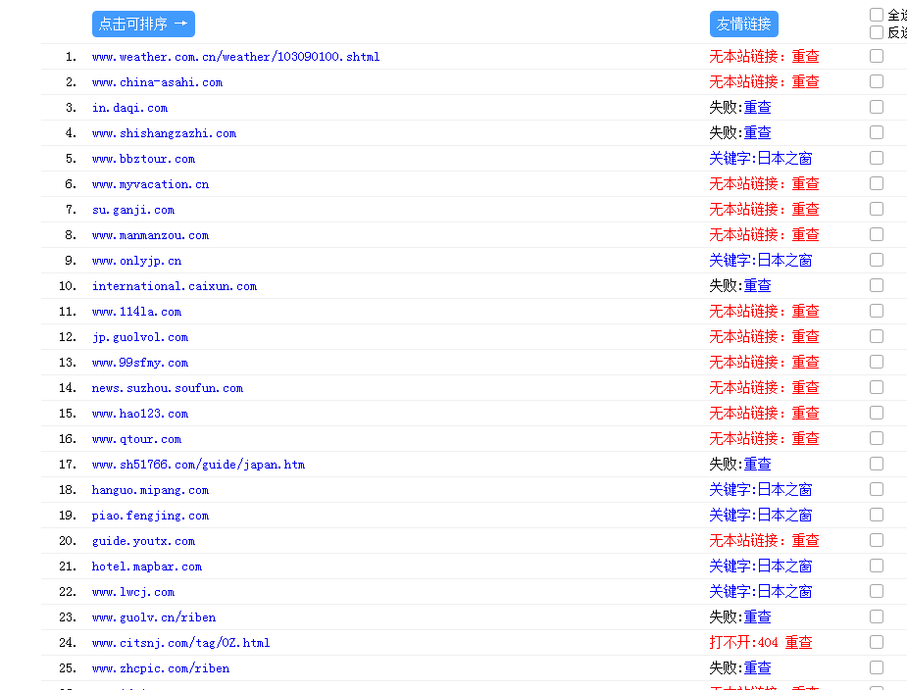

 | 三： | 在网站首页这块，加几篇文章，标题带日本名宿的，或者首页其他位置也行

